AndroidDeveloper登録
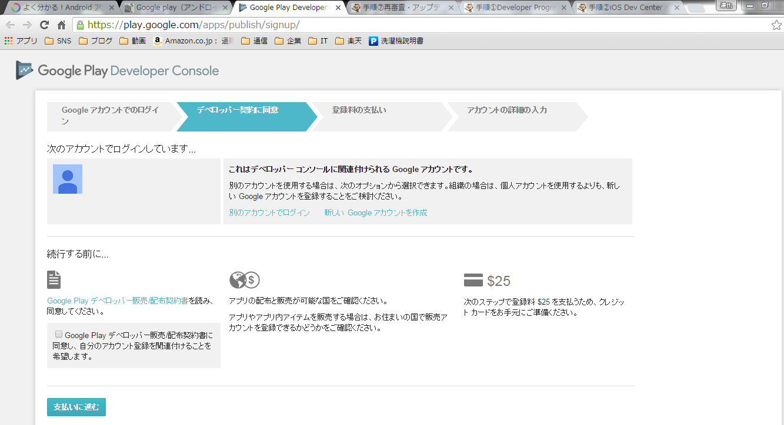
1.Google Play Developer への登録 |  |  | http://app-pro.net/step3_ama.html

 | googleアカントを取得
1 | 登録画面 | https://play.google.com/apps/publish/signup/
 | 手順フローに従いアカウントをディベロッパー登録
 | アカウントログイン
 | 規約に同意
 | クレジットカード登録
 | 詳細情報入力

 | 25ドルは初回の支払いのみでOK

リリース手順＆APKファイル作成
 | リリース手順の概要

1 | アプリの apk ファイルを作成する
2 | アプリ情報を登録する
3 | apk ファイルをアップロードする
4 | 価格と販売/配布地域を設定する
5 | 公開し、2〜3時間後にリリース完了！

 | 説明しやすい手順としてこの順番 手順1〜3は順不同

1-1 | アプリの apk ファイルを作成する
 | ADT のメニューから「File」>「Export...」を選択
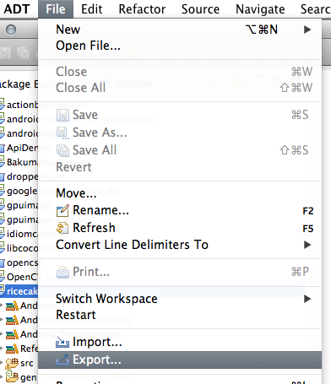

1-2 | 「Export Android Application」を選択
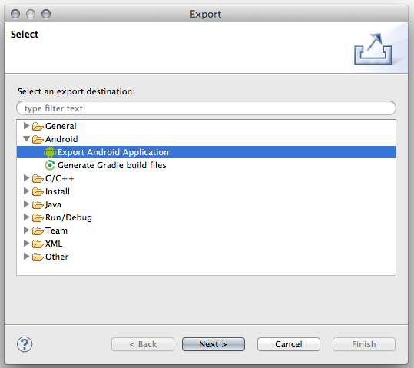

1-3 | 出力するプロジェクトを選択
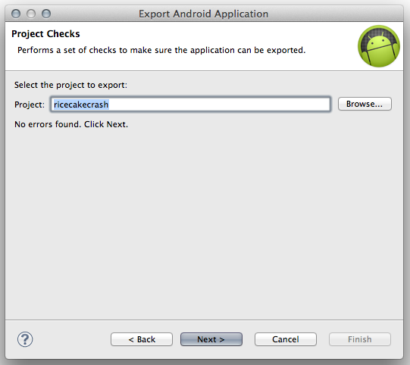

1-4 | Keystore の設定 | Keystore とは電子署名
 | 新規のアプリなので、電子署名も新規作成します。「Create new keystore」を選択し「Location」には Keystore の保存先、「Password」「Confirm」には好きなパスワードを設定
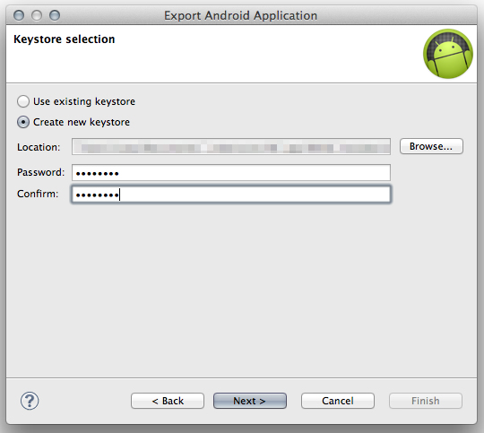

1-6 | 電子署名 (Keystore) の詳細情報を設定
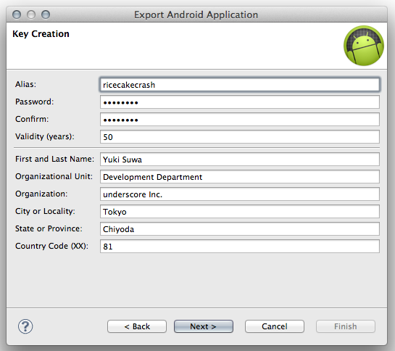

 | 設定項目 | 内容
 | Alias | 電子署名の名前です。分かりやすければ何でもOKです。
 | Password | Alias に対応するパスワードです。
 | Confirm | Password の確認です。Password と同じ内容を入力します。
 | Validity(years) | 電子署名の有効期限(年単位)です。25年以上が推奨されています。
 | First and Last Name | 開発者名を入力します。
 | Organizational Unit | 部署名を入力します。
 | Organization | 開発会社などの組織名を入力します。
 | City or Locality | 開発元の所在地(都市または地域など)を入力します。
 | State or Province | 開発元の所在地(都道府県名など)を入力します。
 | Country Code | 国コードを入力します。日本であれば81です。

この電子署名ファイルですが別な電子署名でアップデートすることはできません。初回リリース時に作成した apk ファイルで使用した電子署名をずっと使っていくことになるので、作成した keystore ファイルとパスワードは大切に保管するようにしましょう。

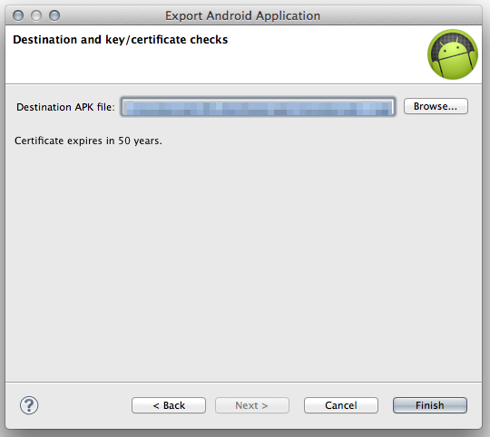
1-7 | apk の保存場所を指定
 |  |  | 指定したフォルダに apk ファイルが書き出されていればOK
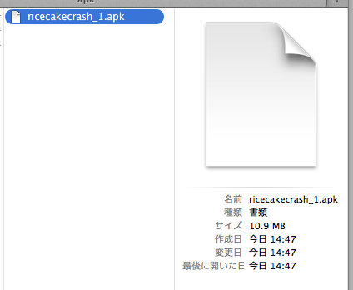

リリースビルドするときは Build Automatically をオフにしよう！
Build Automatically をオフにしていないとリリースビルドしたアプリを実行すると BuildConfig.DEBUG が false にならないというバグがあるようです
これは ADT 17 で BuildConfig.java が生成されるようになったときに確認されたバグなので、現在も発生しているか分かりませんが、念のためリリースビルド時には Build Automatically をオフにしておきましょう。

"念のため"の実機確認を忘れずに！
apk ファイルが書き出されればあとはアップロードすれば良し…と思いがちですが、Android アプリは上記のようなリリースビルドだけで起きるバグが潜んでいる可能性もあります。何とも恐ろしいですが…。
ということで、リリースビルド後は念のため、実機にインストールしてアプリのひと通りの動作を確認しておきましょう。以下のコマンドでインストールできます。
1 adb install ~/path_to_app/App.apk

アプリ情報の掲載
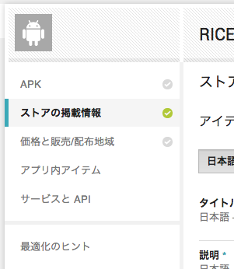
 | アプリ情報を登録する

2-1 | https://play.google.com/apps/publish
 | 上記にアクセス
 | 「すべてのアプリケーション」という画面が表示されていると思うので「新しいアプリを追加」をクリック
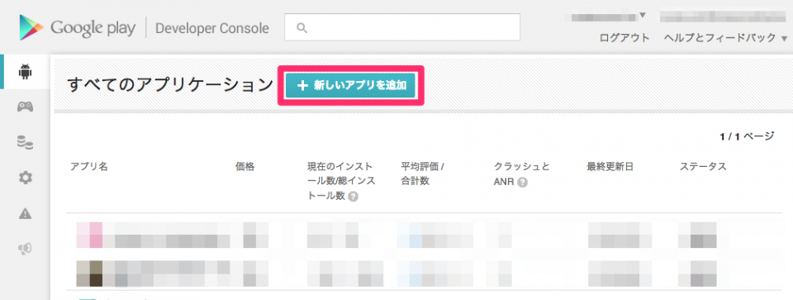

 | デフォルトの言語とアプリ名を設定
 | デフォルトの言語は日本限定でリリースしたい場合を除き、英語にしておくと良い
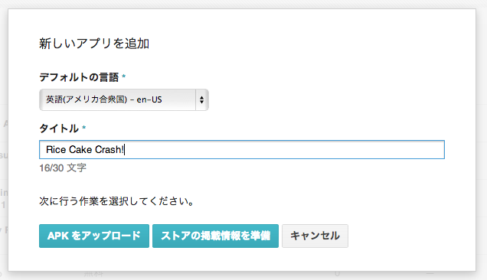

 | デフォルトの言語を「英語」に設定したので、ストアの掲載情報は英語で書く必要がある
 | 日本のストアで日本語で表示したい場合は言語を追加する必要があります。言語の追加は「翻訳の管理」から「翻訳の追加」を選択
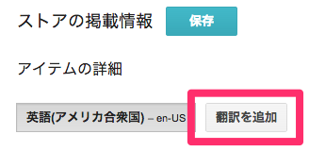

 | 言語リストが表示されるので、一番下にある「日本語」にチェックを入れて「追加」
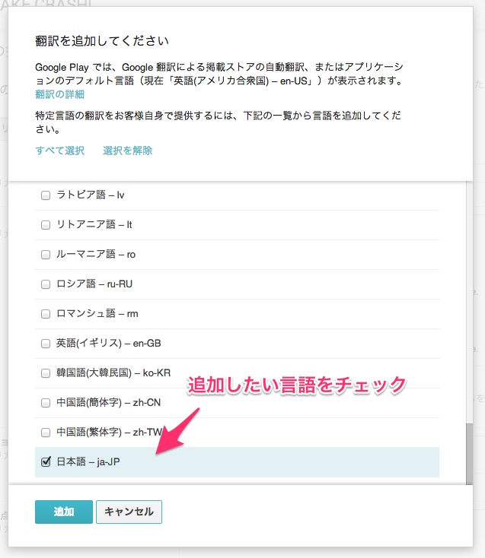

すると「言語(2)」というドロップダウンリストが表示されるようになったと思います。あとはこのリストの中から「日本語」を選ぶと日本語のストア情報の設定画面に切り替わります。英語のストア情報の設定に戻したいときは再度「英語」を選択すると切り替えることができます。また、。日本語以外の言語も同様の手順で追加することができます。

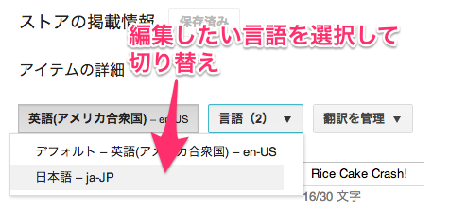

 | アイテムの詳細

 | タイトル

 | アプリ名を入力します。英語用のアプリ名は30文字までしか入力できないので、そこまで長い名前は入れられません。30文字の範囲内で、魅力的なアプリ名を考えましょう。

 | 説明

 | アプリの説明文を入力します。最大4,000文字なので、かなり長い紹介文を入れることができます。以下の点は検索順位の向上にかなり効果があるらしいので、取り入れつつ良い文章を考えましょう。

 | 最初の5行だけで伝わるようにする！(最初の5行は常に表示される文章)
 | 色タグなどを使って目に付くようにする！(少しだけHTMLタグを使える)
 | アプリのキーワードを散りばめる(検索で引っかかるようになる)

 | プロモーションテキスト

 | アプリの紹介用の少し短めの文章です。アプリが Google Play Store でオススメアプリとして紹介されたときに表示されるアプリの紹介文になります。後述する宣伝用画像・プロモーション画像とセットで設定する必要がありますが、必須ではありません。

 | 最近の変更点

 | アプリをアップデートしたときに使う、更新内容の文章です。初回リリース時は特に必要ありませんが、アプリのアップデート時にはアップデートした内容を箇条書きで良いので入力しておきましょう。ちなみにこの更新内容はアプリのバージョンとリンクしているので、アプリのバージョン毎に固有の内容にしておいたほうが良いです(現在は最新バージョンの内容しか表示されませんが、今後バージョン履歴が表示される可能性があるようです)。

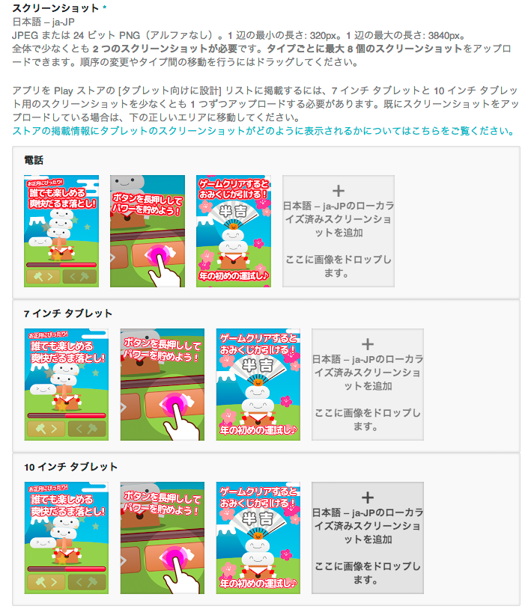

 | 分類
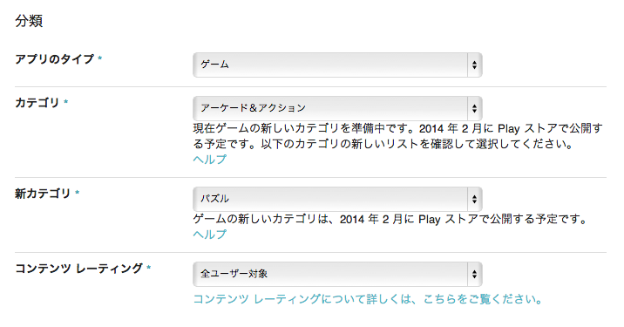

 | 連絡先情報
この項目では、アプリのバグや要望などを受け付ける窓口となる連絡先情報を設定します。ウェブサイトかメールのいずれかは必ず設定しなければいけません。ここの内容もすべての言語で同一になるので、各言語ごとに設定はできません。

 | ウェブサイト

 | アプリのサポート用 Web サイトの URL を設定します。アプリのランディングページなどはここに設定しましょう。

 | メール

 | サポート用のメールアドレスを設定します。

 | 電話番号

 | サポート用の電話番号を設定します。この項目は必須ではないので、サポート用の電話番号が用意できないのであれば設定しなくても構いません。

 | プライバシーポリシー

 | google_play_store08

 | アプリのプライバシーポリシーの URL を設定します。プライバシーポリシーはアプリの動作で知りうるユーザーの情報をどのように取り扱うか示すためのページです。このページを用意しておくことでユーザーが安心感を得ることができます。アプリ用にプライバシーポリシーのページが用意できない場合は「今回はプライバシーポリシーの URL を送信しない。」にチェックを入れましょう。

 | ここまででアプリの掲載情報の設定が終わりました。最後に一番上に戻り「保存」ボタンをクリックします。下図のようにチェックマークが緑になれば漏れ無く設定できたことになります。

Sheet5
apk ファイルをアップロードする

Console のアプリ画面の「APK」をクリック
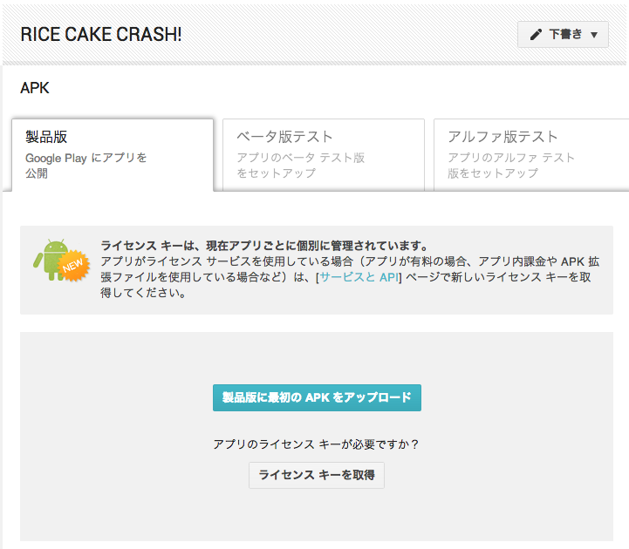

登録後
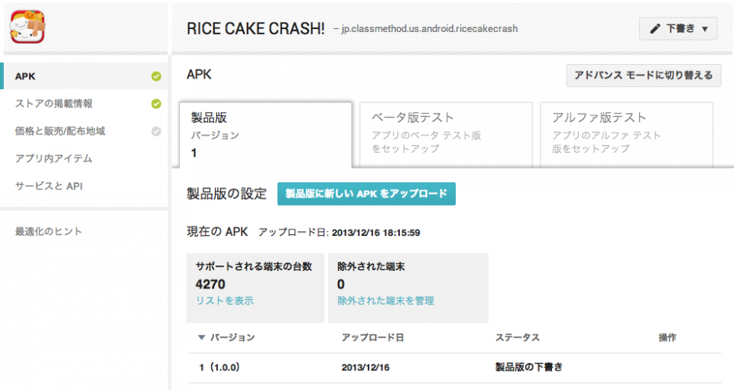

価格と販売/配布地域を設定する

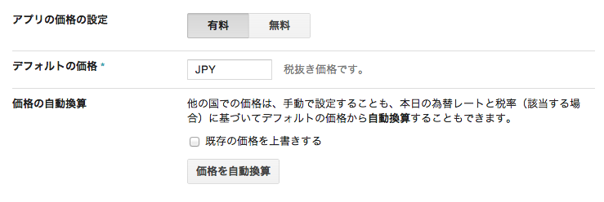

無料か有料のいずれかを選択
有料にする場合はいくらで販売するか「デフォルトの価格」に日本円で入力
無料に設定した場合、あとで有料にすることはできないので注意
有料アプリを後から無料にすることは可能

配布する地域
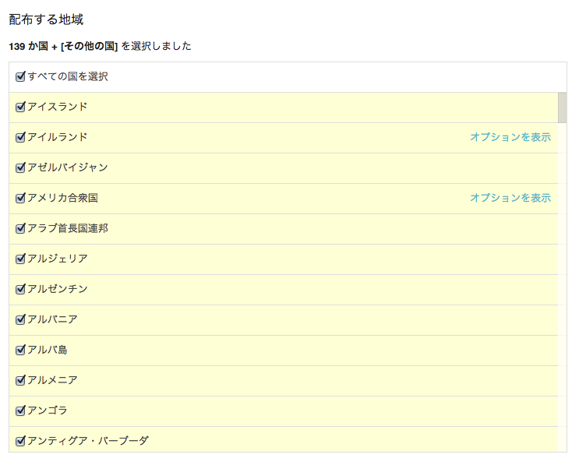

同意事項

アプリを Google Play ストアにリリースする上での各種同意事項です。すべての同意事項を確認して、承諾する必要があります。

マーケティングの除外

Google にアプリの紹介や宣伝を許可するか否かを設定します。例えば「アプリのアイコンやキャプチャー画像などを Google に勝手に使われなくない！」などといったように、Google に宣伝してほしくない場合はチェックを付けます。日本語訳がちょっと分かりづらいので、誤解しないようにしましょう。。

コンテンツガイドライン

Google が規定しているコンテンツガイドラインに準拠したアプリになっていることを保証する設定です。準拠しているか確認した上でチェックを付けましょう。

米国輸出法

アプリが米国輸出法 (Export Administration Regurations, 通称EAR) の対象となることに同意をする設定です。「Google Play ストアからアプリをダウンロードする」という流れは米国からの輸出という扱いになるため、どの国のどの環境で作ったアプリであっても、米国から輸出されるアプリと見なされます。そのため、このようなアプリは米国輸出法の規制対象となる可能性があります。規制対象となった場合、アプリのダウンロードがブロックされてしまいます。

米国輸出法による規制の対象になる条件は状況によって異なるので一概に言えませんが、特に気をつけなければならないのが暗号化技術です。アプリ内で何らかの暗号化技術を利用している場合、米国商務省で暗号化の種類別にそれぞれ異なる規制が決められています。自分のアプリで使っている暗号化技術が規制をクリアしているか確認する必要があります(一般的な暗号化技術の場合は、クリアしている場合が多いようです)。詳しくは以下を参照してください。

